服务预约
 | 选择地区和医院 |  |  |  |  |  |  | 选择项目 |  |  |  |  |  |  | 填写联系人信息并确认订单 |  |  |  |  |  |  |  | 填写联系人信息并确认订单-支付前弹出框 |  |  |  |  |  |  |  | 支付成功

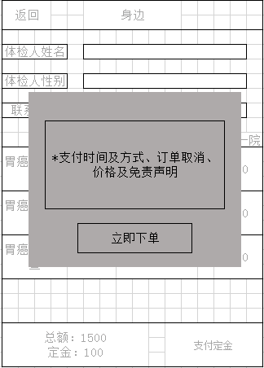
 | 返回 |  |  |  | 身边 | 客服 |  | 返回 |  | 身边 |  |  |  |  | 返回 |  |  | 身边 |  |  |  |  | 返回 |  |  | 身边 |  |  |  |  | 返回 |  |  |  | 身边

 |  |  |  |  |  |  |  |  |  |  |  |  | 苏大附一院
 |  |  |  |  |  |  |  |  |  |  |  |  |  |  | 体检人姓名
 |  | 地区 |  |  |  |  |  | 基础检查 |  | 癌症筛查 |  | 心脑血管
 |  |  |  |  |  |  |  |  |  |  |  |  |  |  | 体检人性别
 |  | 医院
5.2.2 |  |  |  |  |  |  |  |  |  |  |  |  |  |  | 联系方式
 |  |  |  |  |  |  |  | 乳腺血氧扫描 |  |  | 乳腺癌 |  | 550元 |  |  |  |  |  |  |  |  |  |  | *支付时间及方式、订单取消、价格及免责声明 |  |  |  |  |  |  |  |  | 支付成功提示及后续服务说明
 |  |  | 下一步 |  |  |  |  |  |  |  |  |  |  |  |  |  |  |  |  |  | 苏大附一院
 |  |  |  |  |  |  |  | 长期烟酒史、慢性胃部疾病患者、胃癌家族史等人群.. |  |  |  |  |  | i |  |  | 服务费 i |  |  |  |  | 0
 |  |  |  |  |  |  |  | 乳腺血氧扫描 |  |  | 乳腺癌 |  | 550元

 |  |  |  |  |  |  |  | 长期烟酒史、慢性胃部疾病患者、胃癌家族史等人群.. |  |  |  |  |  | i | 胃癌早期筛查 |  | 胃癌 |  |  |  |  | 550
 |  |  |  |  |  |  |  | 乳腺血氧扫描 |  |  | 乳腺癌 |  | 550元
 |  |  |  |  |  |  |  |  |  |  |  |  |  |  |  |  |  |  |  |  |  |  |  |  | 立即下单 |  |  |  |  |  |  |  |  | 继续下单
 |  |  |  |  |  |  |  | 长期烟酒史、慢性胃部疾病患者、胃癌家族史等人群.. |  |  |  |  |  | i | 胃癌早期筛查 |  | 胃癌 |  |  |  |  | 550
 |  |  |  |  |  |  |  | 乳腺血氧扫描 |  |  | 乳腺癌 |  | 550元
 |  |  |  |  |  |  |  |  |  |  |  |  |  |  |  |  |  |  |  |  |  |  |  |  |  |  |  |  |  |  |  |  |  | 订单查询
 |  |  |  |  |  |  |  | 长期烟酒史、慢性胃部疾病患者、胃癌家族史等人群.. |  |  |  |  |  | i

 |  |  |  |  |  |  |  |  |  |  |  |  |  |  | 总额：1500 |  |  |  | 先体检 后付款 | 立即下单
 |  |  |  |  |  |  |  | 去结算 |  |  | 3项 | 1500元


 |  |  |  | 这一页如不需要可跳过 |  |  |  |  | i的弹出框内容 |  |  |  |  |  |  | “服务费”的弹出框内容 |  |  |  |  |  |  |  |  |  |  | 返回 |  | 身边

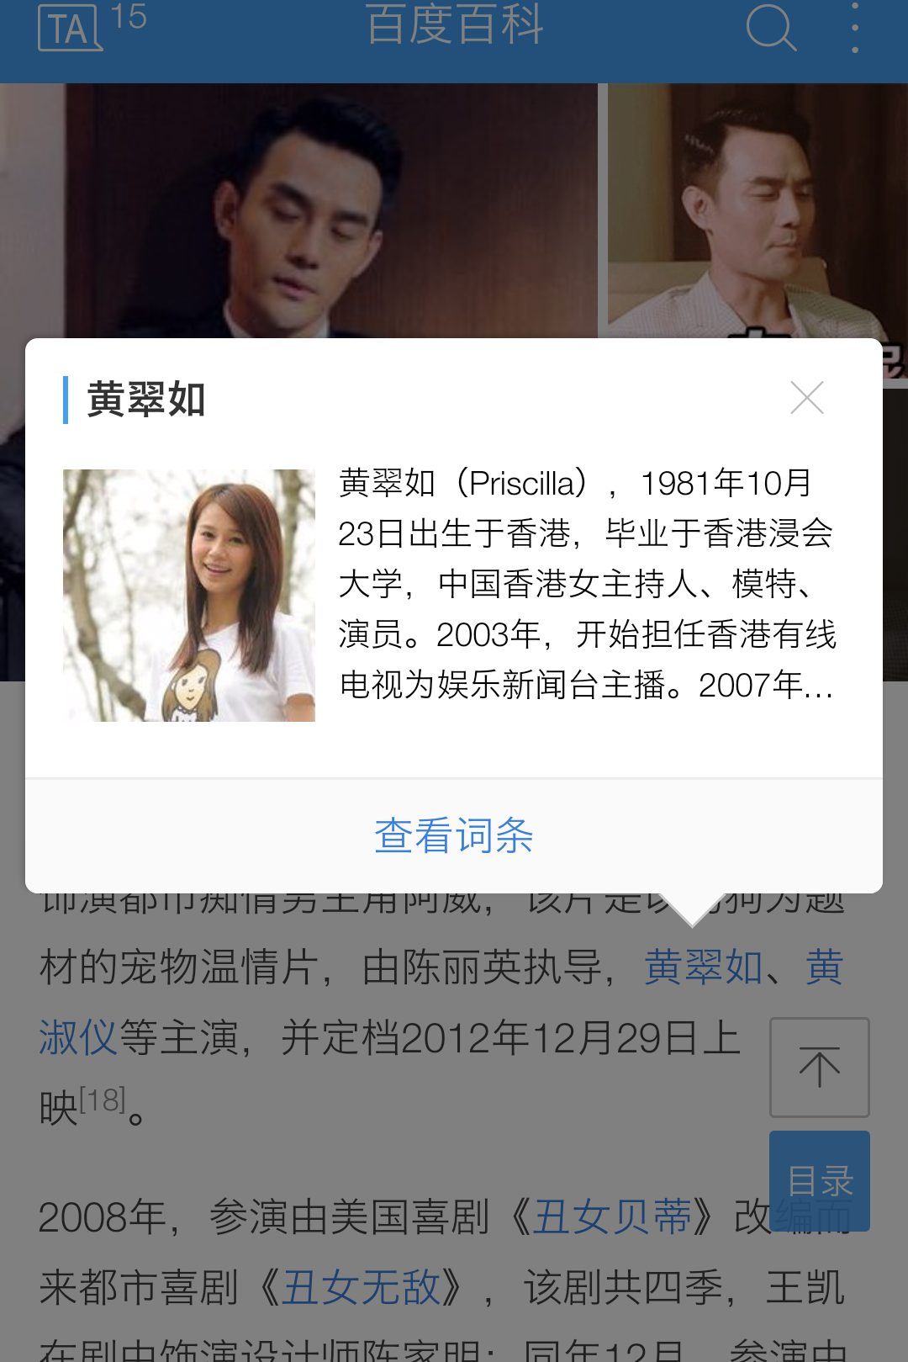
 |  |  |  |  |  |  | 乳腺血氧扫描 X 增加“疾病重要性和检查效果”说明部分，从疾病高危性、可检出性、可治疗三个角度介绍。 如食管癌：食管癌是临床常见的恶性肿瘤，我国是食管癌最高发的国家之一，每年食管癌新发病例超过22万例,死亡约20万例，其发病率在恶性肿瘤中居第3位，死亡率为第4位。目前,超过90%的食管癌患者确诊时已进展至中晚期，生活质量低，总体5年生存率不足20%。而早期食管癌通常经内镜下微创治疗即可根治,取得与外科手术相当的疗效，且具有创伤小、痛苦少、恢复快的优势,患者5年生存率可超过95%。 |  |  |  |  |  |  |  | X 服务费100元，单笔订单满1000元免除服务费。 陪检服务内容：陪检、电话通知、快递体检材料
 |  |  |  |  |  |  |  |  |  |  |  |  |  |  |  |  |  |  |  |  |  |  |  |  |  |  | 体检人姓名

 |  |  |  |  |  |  |  |  |  |  |  |  |  |  |  |  |  |  |  |  |  |  |  |  |  |  | 体检人性别
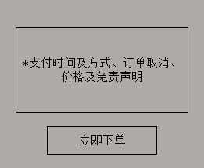
 |  |  |  |  |  |  |  |  |  |  |  |  |  |  |  |  |  |  |  |  |  |  |  |  |  |  | 联系方式

 |  |  |  |  |  |  |  |  |  |  |  |  |  |  |  |  |  |  |  |  |  |  |  |  |  |  |  |  |  |  | 苏大附一院
 |  |  |  |  |  |  |  |  |  |  |  |  |  |  |  |  |  |  |  |  |  |  |  |  |  |  | 胃癌早期筛查 | 胃癌 |  |  |  | 550

 |  |  |  |  |  |  |  |  |  |  |  |  |  |  |  |  |  |  |  |  |  |  |  |  |  |  | 胃癌早期筛查 | 胃癌 |  |  |  | 550

 |  |  |  |  |  |  |  |  |  |  |  |  |  |  |  |  |  |  |  |  |  |  |  |  |  |  | 胃癌早期筛查 | 胃癌 |  |  |  | 550

 |  |  |  |  |  |  |  |  |  |  |  |  |  |  |  | “先体检后付款”的弹出框内容

 |  |  |  |  |  |  |  |  |  |  |  |  |  |  | X 支付时间及方式、订单取消、价格及免责声明
 |  |  |  |  |  |  |  |  |  |  |  |  |  |  |  |  |  |  |  |  |  |  |  |  |  |  | 总额：1500 定金：100 |  |  | 支付定金

